Outline
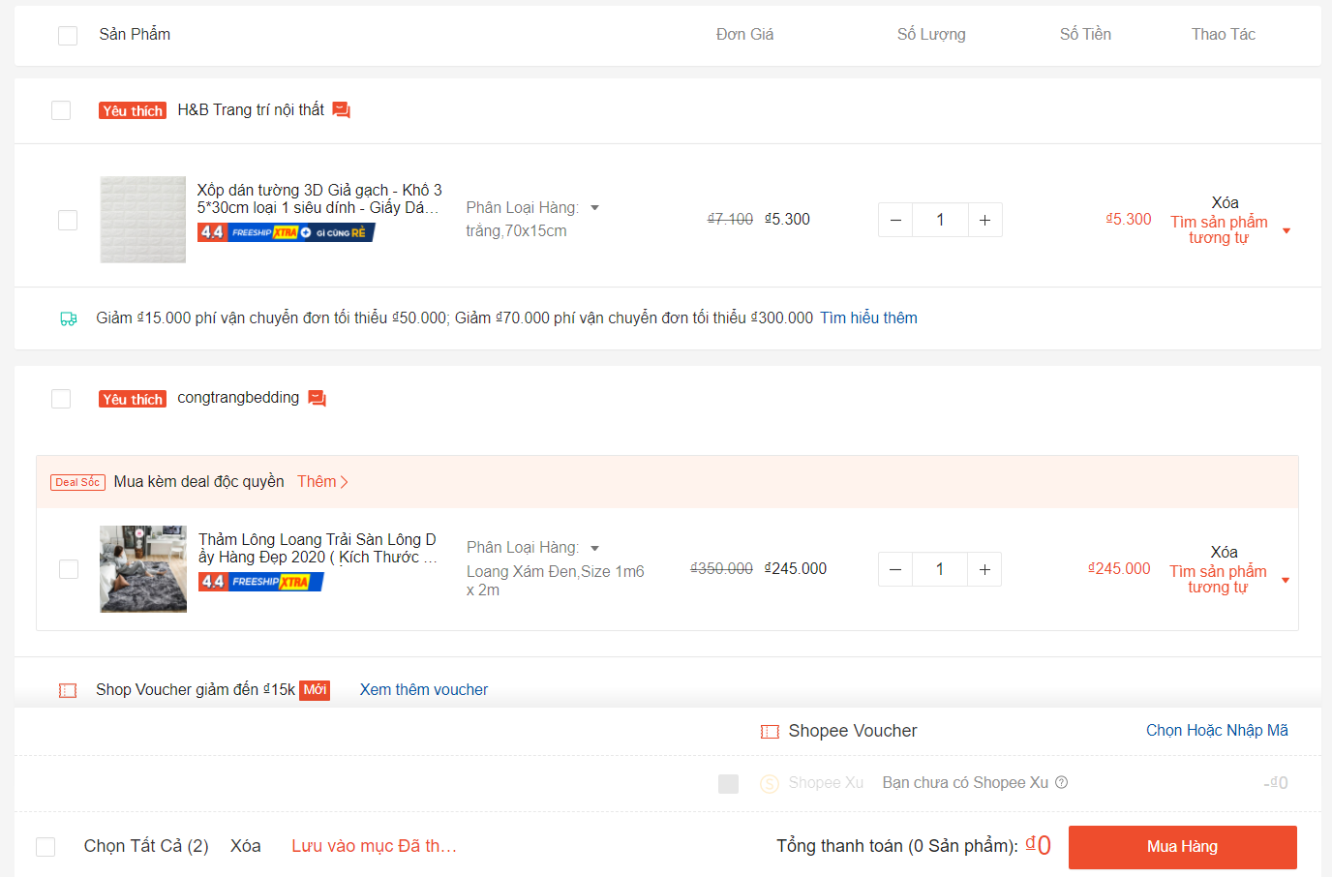
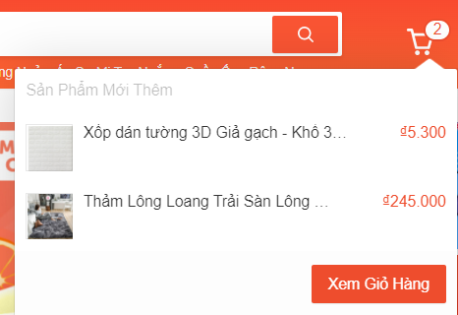
Program Outline
Outline Screen | Ngôn ngữ lập trình
 | JavaScript
 | OutLine - Xử lý function
 | Giỏ hàng cho phép người dùng (đăng nhập vào hệ thống dưới quyền là người mua hàng) xem những sản phẩm đã thêm vào giỏ hàng trước đó.
 | Xử lý, thống kê tổng số tiền sẽ thanh toán
 | Xoá sản phẩm khỏi giỏ hàng
 | Nút Thanh toán có chức năng chuyển qua cửa sổ thanh toán

